FAMPV16
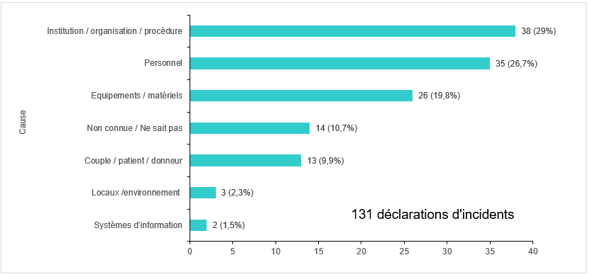
Figure FAMPV16. Répartition des incidents selon la cause de survenue (2018)

Cause | N | PCT | P
Systèmes d’information | 2 | 0.015267175573 | 2 (1,5%)
Locaux /environnement | 3 | 0.022900763359 | 3 (2,3%)
Couple / patient / donneur | 13 | 0.099236641221 | 13 (9,9%)
Non connue / Ne sait pas | 14 | 0.10687022901 | 14 (10,7%)
Equipements / matériels | 26 | 0.19847328244 | 26 (19,8%)
Personnel | 35 | 0.26717557252 | 35 (26,7%)
Institution / organisation / procédure | 38 | 0.29007633588 | 38 (29%)

